Hoja1
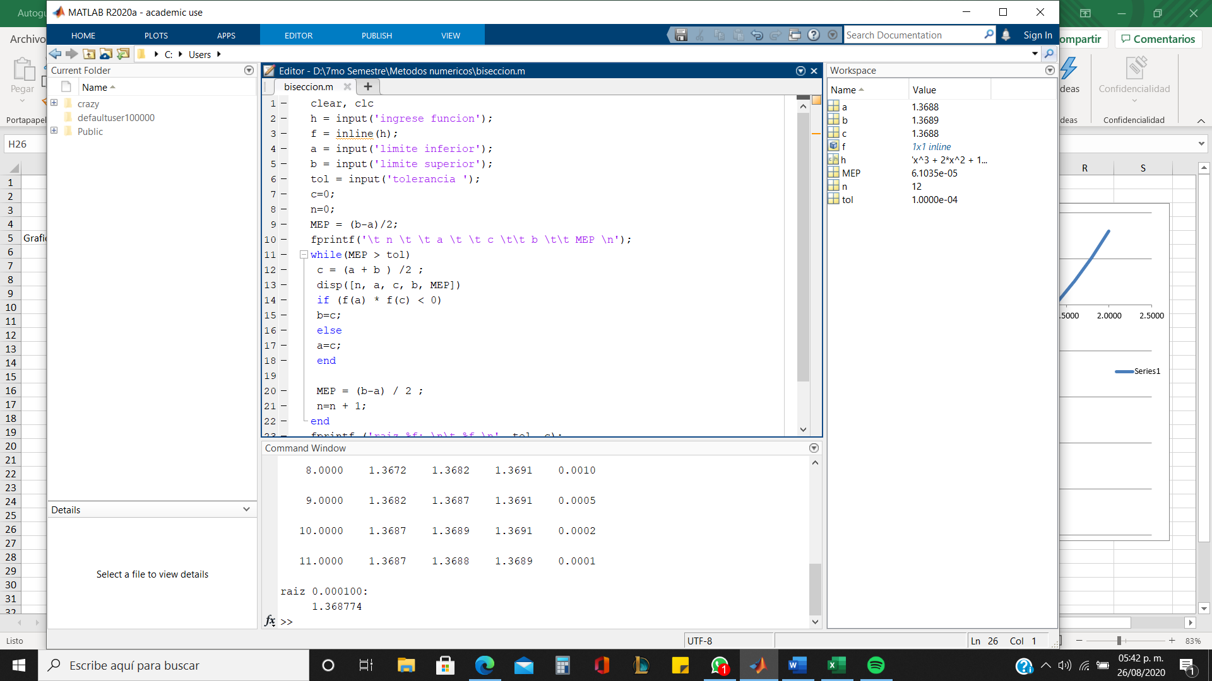
 | Metodo de Biseccion
 |  |  |  | 1 |  |  | ERROR | 0.0001
 | Ejemplo 2 | f(x) = x^3 + 2x^2 + 10x - 20 |  | xi | 1
 |  |  |  | xu | 1.6
Graficar
 | x | f(x) |  | x | f(x)
 | -2.0000 | -40.0000 |  | 1 | -7
 | -1.8000 | -37.3520 |  | 1.6 | 5.216
 | -1.6000 | -34.9760 |  |  | -36.512 | < 0 | xu = xr
 | -1.4000 | -32.8240
 | -1.2000 | -30.8480 |  | 2 |  |  |  |  | < 0 xu=xr
 | -1.0000 | -29.0000 |  |  |  |  |  |  | > 0 xi =xr
 | -0.8000 | -27.2320 | iteraciones | xi | xu | xr | f(xi) | f(xr) | f(xi)f(xr)
 | -0.6000 | -25.4960 | 1 | 1 | 1.6 | 1.3 | -7 | -1.423 | 9.961000
 | -0.4000 | -23.7440 | 2 | 1.3 | 1.6 | 1.45 | -1.423 | 1.753625 | -2.495408
 | -0.2000 | -21.9280 | 3 | 1.3 | 1.45 | 1.375 | -1.423 | 0.130859375 | -0.186213
 | 0.0000 | -20.0000 | 4 | 1.3 | 1.375 | 1.3375 | -1.423 | -0.65452539063 | 0.931390
 | 0.2000 | -17.9120 | 5 | 1.3375 | 1.375 | 1.35625 | -0.65452539063 | -0.26396655273 | 0.172773
 | 0.4000 | -15.6160 | 6 | 1.35625 | 1.375 | 1.365625 | -0.26396655273 | -0.067089447021 | 0.017709
 | 0.6000 | -13.0640 | 7 | 1.365625 | 1.375 | 1.3703125 | -0.067089447021 | 0.03175069046 | -0.002130
 | 0.8000 | -10.2080 | 8 | 1.365625 | 1.3703125 | 1.36796875 | -0.067089447021 | -0.017702908039 | 0.001188
 | 1.0000 | -7.0000 | 9 | 1.3679688 | 1.3703125 | 1.36914065 | -0.017701853745 | 0.007016031448 | -0.000124
 | 1.2000 | -3.3920 | 10 | 1.3679688 | 1.3691407 | 1.36855475 | -0.017701853745 | -0.0053444799462 | 0.000095
 | 1.4000 | 0.6640 | 11 | 1.3685548 | 1.3691407 | 1.36884775 | -0.0053434252939 | 0.00083630652036 | -0.000004
 | 1.6000 | 5.2160 | 12 | 1.3685548 | 1.3688478 | 1.3687013 | -0.0053434252939 | -0.0022531630219 | 0.000012
 | 1.8000 | 10.3120
 | 2.0000 | 16.0000 |  |  | raiz= | 1.3687013

